画面
画面名 | バージョン | 画面のパス
ログイン画面 | 0.1 | /login.html
画面レイアウト |  | 概要
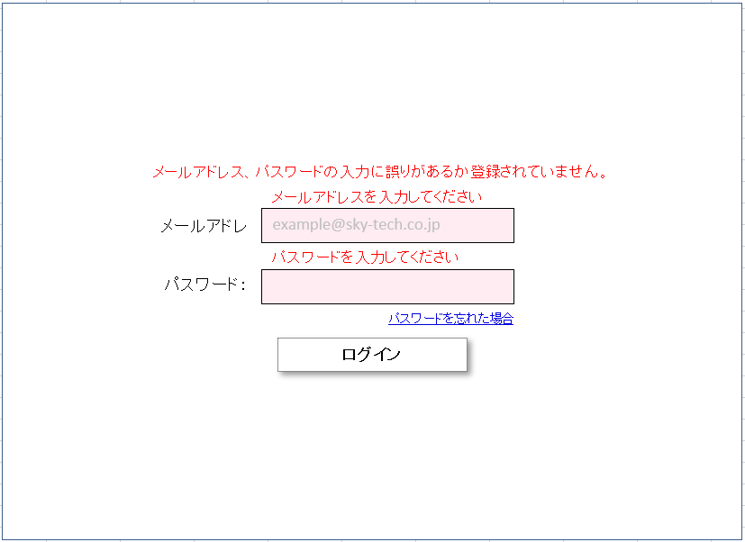
 |  | ユーザーの登録画面であり、メールアドレスとパスワードが合った場合はステータス画面に遷移する。メールアドレスやパスワードが間違えた場合、エラーメッセージが出る。パスワードを忘れた場合というリンクがある。

